Задача
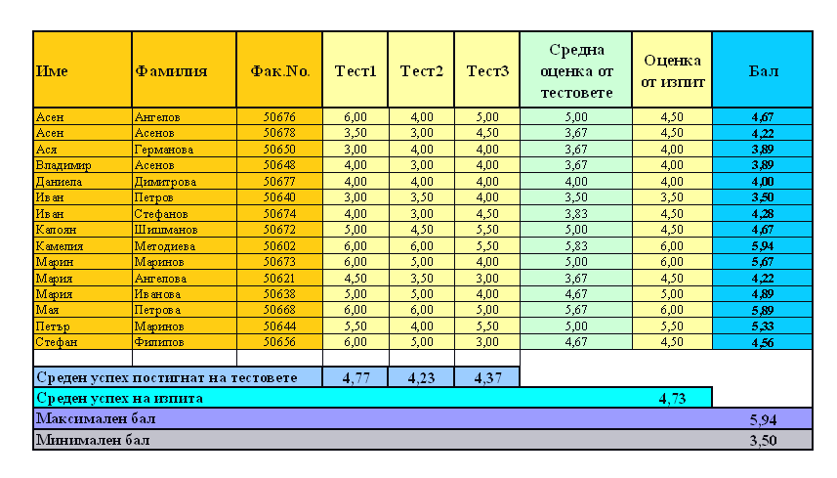
5. |  |  |  |  |  |  | Help

 | Име | Фамилия | Фак.No. | Tест1 | Tест2 | Tест3 | Оценка от изпит
 | Мария | Ангелова | 50621 | 4.50 | 3.50 | 3.00 | 4.50
 | Владимир | Асенов | 50648 | 4.00 | 3.00 | 4.00 | 4.00
 | Иван | Петров | 50640 | 3.00 | 3.50 | 4.00 | 3.50
 | Петър | Маринов | 50644 | 5.50 | 4.00 | 5.50 | 5.50
 | Мария | Иванова | 50638 | 5.00 | 5.00 | 4.00 | 5.00
 | Мая | Петрова | 50668 | 6.00 | 6.00 | 5.00 | 6.00
 | Стефан | Филипов | 50656 | 6.00 | 5.00 | 3.00 | 4.50
 | Калоян | Шишманов | 50672 | 5.00 | 4.50 | 5.50 | 4.50
 | Ася | Германова | 50650 | 3.00 | 4.00 | 4.00 | 4.00
 | Асен | Асенов | 50678 | 3.50 | 3.00 | 4.50 | 4.50
 | Асен | Ангелов | 50676 | 6.00 | 4.00 | 5.00 | 4.50
 | Даниела | Димитрова | 50677 | 4.00 | 4.00 | 4.00 | 4.00
 | Иван | Стефанов | 50674 | 4.00 | 3.00 | 4.50 | 4.50
 | Марин | Маринов | 50673 | 6.00 | 5.00 | 4.00 | 6.00
 | Камелия | Методиева | 50602 | 6.00 | 6.00 | 5.50 | 6.00

 | В таблицата по-горе са въведени резултати от тестове и изпит. Можете да работите и на Sheet "Резултати"
1. | Добавете предпоследна колона със заглавие "Средна оценка от тестовете"
2. | Изчислете средния успех от тестовете с функцията Average, използвайте автоматично запълване на клетките
3. | Добавете последна колона със заглавие "Бал"
4. | Изчислете бала по формулата "=(Средна оценка от тестовете+2*Оценка от изпит)/3".
 | Използвайте автоматично запълване на клетките
5. | Добавете четири реда отдолу, въведете информацията, изчислете минимален и максимален успех, както е показано.
6. | Сортирайте по азбучен ред на собствените и фамилните имена
7. | Форматирайте с шрифт Times New Roman.
8. | Форматирайте клетките както е показано; Wrap text, където е необходимо
9. | Направете подравняване в клетките
10. | Сложете рамки и фон, както е показано
11. | Съхранете в папка MyWork с име на файла Test_Izpit.

